1월_정산내역서
네이버 프렌즈 어드민 > Comic > [시리즈] 매출 통계(이용권 포함) > [CP용] 정산내역서 > 내역 확인 후 세금계산서 정발행

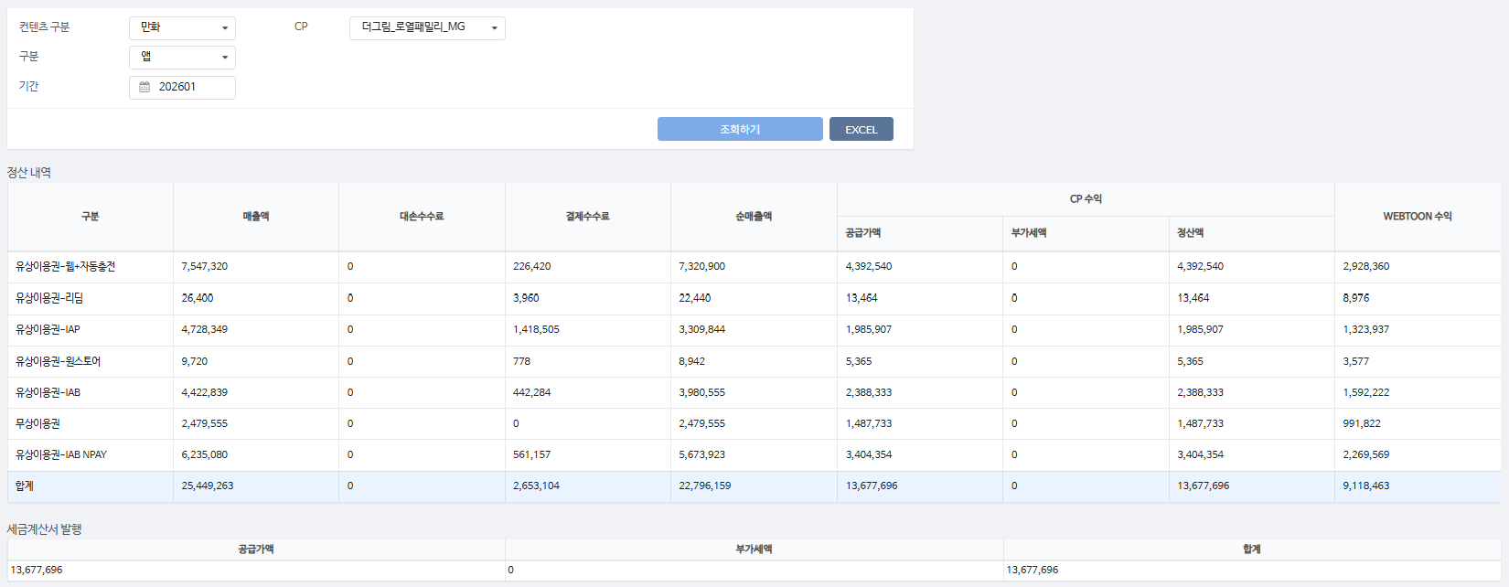
구분 | 매출액 | 대손수수료 | 결제수수료 | 순매출액 | CP 공급가액 | CP 부가세액 | CP 정산액 | WEBTOON 수익
유상이용권-웹+자동충전 | 7,547,320 | - | 226,420 | 7,320,900 | 4,392,540 | - | 4,392,540 | 2,928,360 | 3%
유상이용권-리딤 | 26,400 | - | 3,960 | 22,440 | 13,464 | - | 13,464 | 8,976 | 15%
유상이용권-IAP | 4,728,349 | - | 1,418,505 | 3,309,844 | 1,985,907 | - | 1,985,907 | 1,323,937 | 30%
유상이용권-원스토어 | 9,720 | - | 778 | 8,942 | 5,365 | - | 5,365 | 3,577 | 8%
유상이용권-IAB | 4,422,839 | - | 442,284 | 3,980,555 | 2,388,333 | - | 2,388,333 | 1,592,222 | 10%
무상이용권 | 2,479,555 | - | - | 2,479,555 | 1,487,733 | - | 1,487,733 | 991,822 | 0%
유상이용권-IAB NPAY | 6,235,080 | - | 561,157 | 5,673,923 | 3,404,354 | - | 3,404,354 | 2,269,569 | 9%
합계 | 25,449,263 | - | 2,653,104 | 22,796,159 | 13,677,696 | - | 13,677,696 | 9,118,463

구분 | 매출액 | 대손수수료 | 결제수수료 | 순매출액 | CP 공급가액 | CP 부가세액 | CP 정산액 | WEBTOON 수익
유상이용권-IAP | 8,190 | - | 2,457 | 5,733 | 3,440 | - | 3,440 | 2,293 | 30%
무상이용권 | 21,515 | - | - | 21,515 | 12,909 | - | 12,909 | 8,606 | 0%
유상이용권-IAB NPAY | 3,240 | - | 292 | 2,948 | 1,769 | - | 1,769 | 1,179 | 9%
유상이용권-IAB | 6,900 | - | 690 | 6,210 | 3,726 | - | 3,726 | 2,484 | 10%
유상이용권-웹+자동충전 | 147,000 | - | 4,410 | 142,590 | 85,554 | - | 85,554 | 57,036 | 3%
합계 | 186,845 | - | 7,849 | 178,996 | 107,398 | - | 107,398 | 71,598

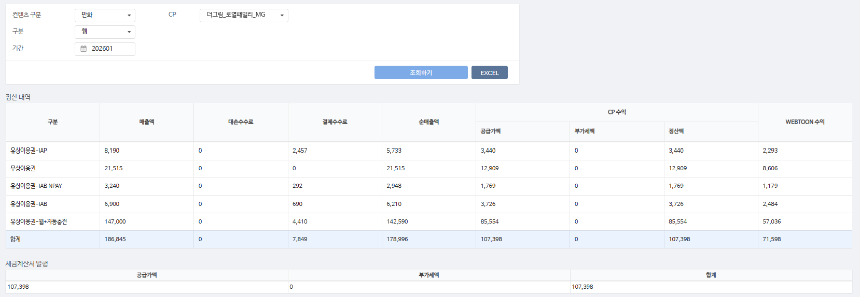
총 합계 | 25,636,108 | - | 2,660,953 | 22,975,155 | 13,785,094 | - | 13,785,094 | 9,190,061

 | TRUE |  | TRUE | TRUE | TRUE | TRUE | TRUE

